概况
A6问题点跟踪进度汇报

A6座椅共计问题34项，其中外观类14项，尺寸类3项，功能类12项（新增3项）路试车5项，目前已完成5项，进行中26项，具体如下：
1、外观类问题概况
a、外观类问题点整改进度，外观类共计问题14项，整改完成1项，进行中13项，延期0 | b、外观问题分类：面套原因10项，气管原因1项，扶手原因1项，作业原因1项，工艺原因1项
 | 外观类
完成 | 1
进行中 | 13
延期 | 0
面套不良分类
面套原因 | 10
气管原因 | 1
扶手原因 | 1
作业原因 | 1
工艺原因 | 1

2、尺寸类类问题概况
a、尺寸类问题点整改进度，尺寸类共计问题3项，整改完成0项，进行中3项，延期0 | b、尺寸类问题分类：面套原因3项
 | 尺寸类
完成 | 0
进行中 | 3
延期 | 0
尺寸类问题
面套原因 | 3

3、功能类问题概况
a、功能类问题点整改进度，功能类共计问题11项，整改完成3项，进行中8项，延期0 | b、功能类问题分类：工艺原因3项，设计原因5项，面套原因2项，气路原因1项
完成 | 3
进行中 | 8
功能类问题分类
工艺原因 | 3
设计原因 | 5
面套原因 | 2
气路原因 | 1

4、路试车问题概况
a、路试车共计问题5项，整改中4项，完成1项 | b、路试车问题分类：气路原因3项，设计原因1项，调查中1项
路试车问题
完成 | 1
进行中 | 4
路试车问题分类
气路 | 3
设计 | 1
调查中 | 1

Sheet2
 |  |  | 尺寸类
 | 外观类 | 完成 | 0
完成 | 1 | 进行中 | 3
进行中 | 13 | 延期 | 0
延期 | 0

尺寸类问题
面套不良分类
面套原因 | 10 | 面套原因 | 3
气管原因 | 1
扶手原因 | 1
作业原因 | 1
工艺原因 | 1

完成 | 3
进行中 | 8
功能类
完成 | 3
进行中 | 8 |  | 工艺原因 | 3
延期 | 1 |  | 设计原因 | 5
 |  |  | 面套原因 | 2
 |  |  | 气路原因 | 1

路试车问题
路试车问题分类
路试车
完成 | 1 | 路试车问题分类
进行中 | 4 | 气路 | 3
 |  | 设计 | 1
 |  | 调查中 | 1

问题清单A6
A6座椅试制问题清单-2024.6.19
跟踪编号 | 反馈日期 | 问题分类 | 问题描述 | 生产批次 | 图片 | 整改后照片 | 原因 | 临时整改措施 | 永久措施 | 责任人 | 计划完成时间 | 实际完成时间 | 备注
1 | 2024.6.7 | 外观类 | 主驾 外观类靠背骨架安全带上端钢丝在Z向突出，与面套干涉 | 20240607 |  |  | 此位置为手动焊接，未上机器人焊接夹具安全带导向钢丝布置过高 | 钢丝用机器人焊接夹具焊接 重新布置安全带导向钢丝 | 数据冻结后，开发正式夹具，夹具按照数据进行设计 | 冯敬乾 张甲 | 6/30
2 | 2024.6.7 | 外观类 | 主驾头枕面套褶皱 | 20240607 |  |  | 非正式样板设计 | 整烫调整 | 依磨具件泡沫展开样板设计 | 梁红波 | 6/25
3 | 2024.6.7 | 外观类 | 主驾头枕面套左侧，靠背右侧面套悬空 | 20240607 | 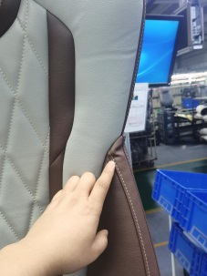 |  | 非正式样板设计 | —— | 依磨具件泡沫展开样板设计 | 梁红波 | 6/25
4 | 2024.6.7 | 外观类 | 主驾扶手与面套间隙大 | 20240607 |  |  | 产品初期一致性无法保证 | 按照模具件泡沫重新打版后，在验证此问题。 | 数据设计无问题，间隙1.38mm | 张甲 | 6/30
5 | 2024.6.7 | 外观类 | 主驾/副驾靠背与座垫衔接位置黑色面套外漏 | 20240607 | 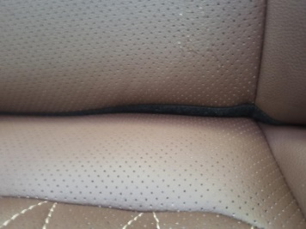 | 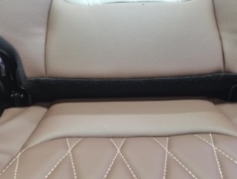 | 泡沫快速成型件版型及辅材尺寸问题 |  | 样板设计调整下沿到底部及版型尺寸优化 | 梁红波 | 6/25
6 | 2024.6.7 | 外观类 | 副驾座垫骨架下方缓冲块紧固螺栓使用错误，造成螺栓帽突出 | 20240607 |  |  | 员工为新人，不清楚标准 | 培训作业标准，并对相似螺栓、螺钉进行区分培训 |  | 刘梦鹤 | 6/25
7 | 2024.6.13 | 外观类 | 主驾两翼泡绵造型R角 | 20240613 |  |  | 泡沫造型问题 |  | 泡沫调整或增加面料厚度6mm验证可行性 | 梁红波 | 6/25
8 | 2024.6.13 | 外观类 | 安全带出口罩壳周围面套褶皱 | 20240613 |  |  | 泡沫快速成型件版型及辅材尺寸问题 |  | 样板设计优化 | 梁红波 | 6/25
9 | 2024.6.13 | 外观类 | 主驾头枕后侧泡绵与面套不匹配，泡绵R角靠后 | 20240613 |  |  | 泡沫快速成型件版型及辅材尺寸问题 |  | 样板版型尺寸调整设计优化 | 梁红波 | 6/25
10 | 2024.6.13 | 外观类 | 主驾通风加热靠背面套未开孔 | 20240613 |  |  | 样件工程制作中漏冲切 | 增加通风位置开孔设计 | 样板开孔位置标定 | 梁红波 | 6/25
11 | 2024.6.13 | 外观类 | 主驾靠背接合处缝合深度不均 | 20240613 |  |  | 装配问题 | 待下一批试制再次确认此列问题 | 待下一批试制再次确认此列问题 | 梁红波 | 6/25
12 | 2024.6.13 | 外观类 | 主驾靠背缝线不直 | 20240613 |  |  | 泡沫快速成型件版型及辅材尺寸问题 |  | 样板版型优化 | 梁红波 | 6/25
13 | 2024.6.13 | 外观类 | 主驾坐垫缝线深度不均 | 20240613 |  |  | 加热垫前后导线位置，此处无法吊紧设计 |  | 建议此处不吊紧 | 梁红波 | 6/25
14 | 2024.6.13 | 外观类 | 主驾线束缺少固定点，容易造成气管断气 | 20240613 |  |  | 气路排布不合理 | 将快速接头去掉，进气管与VOSS接头用一根PA管连接，取消中间接头 |  | 付成野 | 6.25
15 | 2024.6.7 | 尺寸类 | 主驾高配靠背加热垫与舒适性海绵不匹配，舒适性海绵宽约15mm，造成泡面粘扣无法粘贴 |  |  |  | 非正式样板设计 |  | 依磨具件泡沫展开样板设计 | 梁红波 | 6/25
16 | 2024.6.7 | 尺寸类 | 主驾高配靠背发泡粘扣与面套不匹配 |  |  |  | 非正式样板设计 |  |  | 梁红波 | 6/25
17 | 2024.6.7 | 尺寸类 | 主驾安全带出口右后侧粘扣与泡绵不匹配 |  |  |  | 非正式样板设计 |  | 依磨具件泡沫展开样板及尺寸定位设计 | 梁红波 | 6/25
18 | 2024.6.7 | 功能类 | 主驾靠背骨架靠背调节连接杆焊点焊偏，导致功能失效 |  |  |  | 此点位置为手动焊接，漏焊道 | 人工进行补焊 | 正式夹具在机器人工作站上焊接，程序固化 | 冯敬乾 | 2024.06.15
19 | 2024.6.7 | 功能类 | 主驾座椅线束左侧无线束固定点，线束无法固定 |  |  |  | 借鉴H6座椅布局，未充分考虑A6座椅的实际布局 | 增加线束固定点位置，并进行验证，在其他车型上进行横展 | 规范气路图，从根本杜绝此类问题 | 付成野 | 2024.6.16
20 | 2024.6.7 | 功能类 | 主驾安全带回弹慢 |  |  |  | 织带滑动过程中阻力过大 | 优化骨架结构，6月13日在座椅装配过程中按照新方案验证 | 增加安全带导向钢丝 | 张甲 | 6月27日 |  | 验证专题分析报客户进行判定
21 | 2024.6.7 | 功能类 | 安全带在卷收器内装反，导致在系安全带时X方向打卷 |  |  |  | 质量问题 | 6月13日座椅装配过程中的安全带会体现新状态的安全带 | 更换安全带，已经体现更换后的安全带 | 张甲 | 6月13日 | 2024-06-13
22 | 2024.6.7 | 功能类 | 副驾面套后方卡条易脱出 | 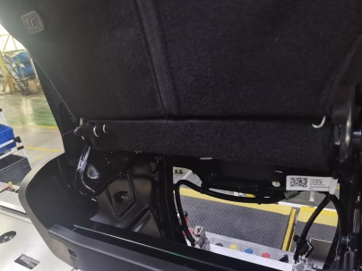 |  |  | 面套过紧、卡条配合不佳 | 卡丁固定 | 样板设计调整及辅材选配（改进前与改进后的数据及图片对比） | 梁红波 | 2024.6.25 |  | 做样件验证
23 | 2024.6.7 | 功能类 | 副驾滑动座椅座垫骨架与滑轨安装不变（螺母焊接无工装/锁紧工具与座盆干涉） |  |  |  | 采用手工焊接和孔定位的方式来焊接，定位不准 | 开发焊接夹具，保证定位准确 | 制作夹具进行焊接 | 冯敬乾 | 2024.07.25
24 | 2024.6.7 | 功能类 | 副驾滑动座椅座垫骨架与座盆安装孔偏 |  | 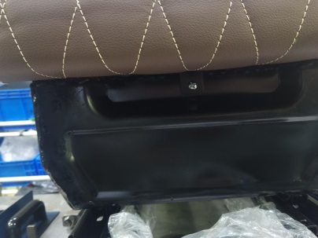 |  | 1、孔实际为手工打孔，位置有偏差； 2、焊接时没有定位 | 1、只开发了成型模具，冲孔模具未开发完 2、开发焊接夹具 | 制作夹具进行焊接 | 冯敬乾 | 2024.07.25
25 | 2024.6.7 | 功能类 | 副驾滑动座椅两侧塑料罩壳安装不便 |  |  |  | 图纸上预留的塑料件安装孔实物状态没有体现 | 等待座盆安装支架符合图纸状态，在验证塑料罩壳装配情况 | 按照数据装配无问题，目前实物与数据不符 | 张甲 | 6月30日
26 | 2024.6.7 | 功能类 | 滑动副驾靠背面套扶手支架空位漏冲孔 |  |  |  | 非正式样板设计，未开孔 | 现场临时开孔 | 依磨具件泡沫展开样板设计 | 梁红波 | 6/25
27 | 2024.6.19 |  | 主驾座椅安全带批量不回弹 |  |  |  | 现在的安全带出口罩壳结构不合理 | 更换安全带出口塑料罩壳 | 更换安全带出口塑料罩壳 | 张甲 | 6月30日
28 | 2024.6.19 |  | 主驾进气管短（老状态） |  |  |  | 河北工厂装配时用的是H6的气路总成部件，A6和H6气路进气管长度不一样 | 使用接头将气管加长 | 根据A6座椅重新布置气路，BOM更新新气路零件号，输出A6座椅气路装配要求。 | 张加 | 6.30
29 | 2024.6.19 |  | 主驾通风加热接头无任何标识，无法区分 |  |  |  | 图纸上有标识要求，实物样件没有 | 手工自行加上 | 将通风接头和加热接头 | 张加 | 6.30
30 | —— | 路试车 | 气管三通断裂 |  |  |  | A6座椅没有重新开发气路布置，临时借用H6气阀安装，滑轨调到最前时，进气管偏短把三通拽断。 | 更换新三通接头 | 根据A6座椅重新布置气路，对三通位置进行固定，防止拽拉，输出A6座椅气路装配要求。 | 张加 | 6.30
31 | —— | 路试车 | 主进气管脱开 |  |  |  | 临时加长的气管是PU材质，气管偏软，未安装到位导致气管脱开 | 将此节临时加上的气管更换为软尼龙管 | 根据A6座椅重新布置气路，进气管加长改为一根完整的PA尼龙管，输出A6座椅气路装配要求。 | 张加 | 6.21
32 | —— | 路试车 | 主驾底座模块化异响 |  |  |  | 调查进行中，待故障件返回公司后进行拆解分析 | —— |  | 高冰川 李斗斗 | 6.30 |  | 李斗斗6.15日下跨越订单到福田滕克强取座椅发到河北工厂进行更换底座后发往赤峰，地址朱鹏昌提供并发拆装工具，视频知道拆装，拆后李斗斗下跨越订单把故障件回北京公司供高冰川 张甲分析原因和制定措施
33 | —— | 路试车 | 主驾安全带不回弹 |  |  |  | 奥托立夫安全带质量问题 | 更换赛凯安全带，并重新优化安全带织带路径，已经6月13日完成3台分验证，效果可行。6月25日前完成设变，详见优化后图片。 | 不对策，非最终A6状态 | 张甲 | 6.25
34 | —— | 路试车 | 拉线断裂 |  | 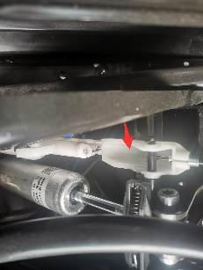 |  | 可能是装配时，气阀端拉线有折弯痕迹了，使用中拉线就会有折弯的趋势，长时间的不挺折弯，出现拉线断裂. | 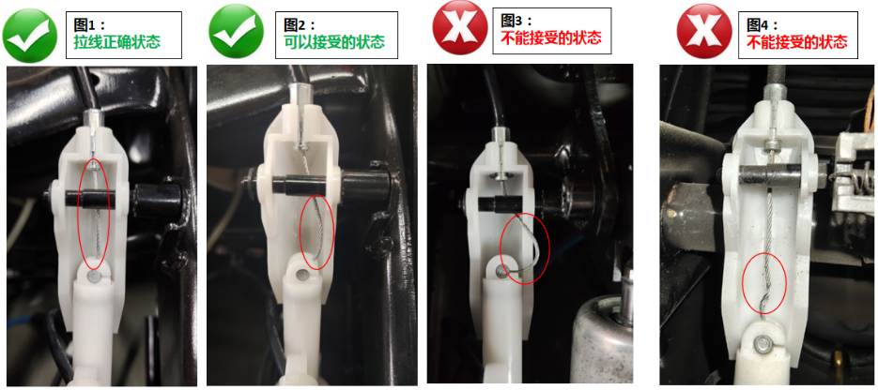 装配完后检查气阀端拉线状态，不允许有折弯痕迹。 | 更改气阀和拉线头的连接结构，使拉线在运动中不会产生弯曲和摩擦。 | 张加 | 7.30
35 | 2024.6.20 | 路试车 | 速降开关不回弹 | 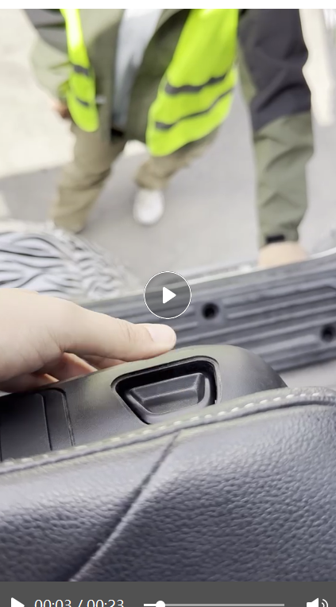 |  |  |  | 6.22号金昭视频连线确定原因 |  | 张加
36
37
38
39
40

